鱼属性|FishAttribute
c | c | cs | cs | c | cs
string | string | string | string | string | int
bossBgm | effectVoice | Background | bgChangeRoom | quitCode | noClean |  | 房间 |  |  |  |  | 房间
分3个字段，格式： 0,0,0 字段1： boss来后是否切换背景音乐，切换为什么 需要与音效表保持一致 1.boss1_bgm阳光激昂风 2.boss2_bgm阴暗紧张风 3.gufeng_bgm财神这种古风的专属背景音乐 字段2: boss释放技能时是否切换背景音乐，切换为什么 需要与音效表保持一致 1.gongji1_bgm阳光激昂风 2.gongji2_bgm阴暗紧张风 字段3： 针对此技能bgm，如果技能bgm优先级高，则标1，即其他鱼bgm期间，如果捕获此鱼，则切此鱼的bgm。不需要切则标0 | 4个字段0，0，0，0 鱼被打中可以触发哪些配音，概率是多大 鱼被捕获可以触发哪些配音，概率是多大 | 是否需要切换背景，需切换背景的资源名 类型|文件名 1不动2移动 （仅boss换） 待添加内容： 在场期间是否需切换bgm，（仅boss换） 具体切换的资源在音效表中配置 | 刷新时需允许切换场景的房间列表（数组） 1,2,3,4,5,6,7 作为某个房间boss出现时，配置该房间即可 | 技能释放完成前，玩家状态： 1是否禁止解锁新房间提示主动弹出针对自己 2是否暂停自动开火且有禁用标识(自动、锁定、狂暴不发射子弹)针对自己 3是否禁止自己退出房间 4.是否禁止所有人冰冻且有禁用标识 5.是否禁止所有人召唤且有禁用标识 0否，1是，格式:0,0,1,0,0 | 清场时，不被清除 不配：正常被清 1：不清 | 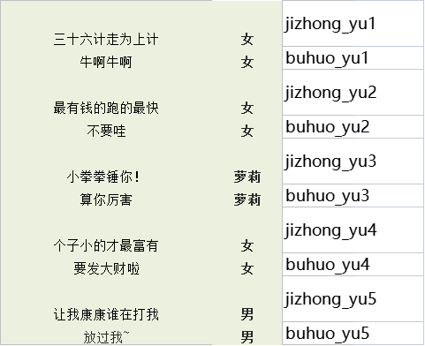 图标位置 | 1 | 图标位置 0入口下方，1详情页面上方，2详情页面下方，3loading页面 | 边框类型 0普通，1华丽 | 标签 0没有标签，1主boss标签，2副boss标签（skill) | 排序 越大排序越靠前,排序值相同情况下按ID排序 | 2
 | peiyin_yu1|peiyin_yu2,0.1,peiyin_yu3|peiyin_yu5,0.1 |  |  | 0,0,0,0,0
 | peiyin_yu7|peiyin_yu12|peiyin_yu18,0.1,peiyin_yu9|peiyin_yu11|peiyin_yu17,0.1 |  |  | 0,0,0,0,0
 | peiyin_yu21|peiyin_yu22,0.1,peiyin_yu18|peiyin_yu5,0.1 |  |  | 0,0,0,0,0
 | peiyin_yu1|peiyin_yu2,0.1,peiyin_yu3|peiyin_yu5,0.1 |  |  | 0,0,0,0,0 |  |  |  |  |  |  |  |  | 青衣 | 3 | 4 | 4 | 3 | 福卡掉落机制 | 美猴王碎片掉落机制
 | peiyin_yu7|peiyin_yu12|peiyin_yu18,0.1,peiyin_yu9|peiyin_yu11|peiyin_yu17,0.1 |  |  | 0,0,0,0,0 |  |  |  |  |  |  |  |  | 鹦哥红 | 3.75 | 5 | 5 | 3.75
 | peiyin_yu1|peiyin_yu2,0.1,peiyin_yu3|peiyin_yu5,0.1 |  |  | 0,0,0,0,0 |  |  |  |  |  |  |  |  | 黑白魔 | 3.75 | 5 | 5 | 3.75 |  | 以10万炮为例，掉落总额为1，计算碎片获得效率
 | peiyin_yu7|peiyin_yu12|peiyin_yu18,0.1,peiyin_yu9|peiyin_yu11|peiyin_yu17,0.1 |  |  | 0,0,0,0,0 |  |  |  |  |  |  |  |  | 月亮宝石 | 4.5 | 6 | 6 | 4.5 |  | 炮倍 | 100000
 | peiyin_yu21|peiyin_yu22,0.1,peiyin_yu18|peiyin_yu5,0.1 |  |  | 0,0,0,0,0 |  |  |  |  |  |  |  |  | 木瓜鱼 | 5.25 | 7 | 7 | 5.25 |  | 1分鱼掉落概率 | 0.000556
 |  |  |  | 0,0,0,0,0 |  |  |  |  |  |  |  |  | #N/A | 3 | 4 | 4 | 3 |  | 需开火次数 | 1800
 | peiyin_yu21|peiyin_yu22,0.1,peiyin_yu18|peiyin_yu5,0.1 |  |  | 0,0,0,0,0 |  |  |  |  |  |  |  |  | 桃花水母 | 6 | 8 | 8 | 6
...
50万倍炮捕获鱼增长小游戏能量情况(高级场）
2 | 0.00028
2 | 0.00028
3 | 0.00042
4 | 0.00056
5 | 0.0007
5 | 0.0007
6 | 0.00084
7 | 0.00098
4 | 0.00056
8 | 0.00112
10 | 0.0014
12 | 0.00168
12 | 0.00168
15 | 0.0021
15 | 0.0021
18 | 0.00252
20 | 0.0028
20 | 0.0028
20 | 0.0028
20 | 0.0028
25 | 0.0035
25 | 0.0035
4 | 0.00056
135 | 0.0189
30 | 0.0042
35 | 0.0049
45 | 0.0063
70 | 0.0196
80 | 0.0224
90 | 0.0252
90 | 0.0252
110 | 0.0308
130 | 0.0364
145 | 0.0406
150 | 0.042
155 | 0.0434
1050 | 0.294
950 | 0.266
500 | 0.14
1378 | 0.38584
650 | 0.182
400 | 0.112
800 | 0.224
700 | 0.196
1000 | 0.28
250 | 0.07
1950 | 0.546
575 | 0.161
200 | 0.056
200 | 0.056
...
...

track属性|TrackAttribute
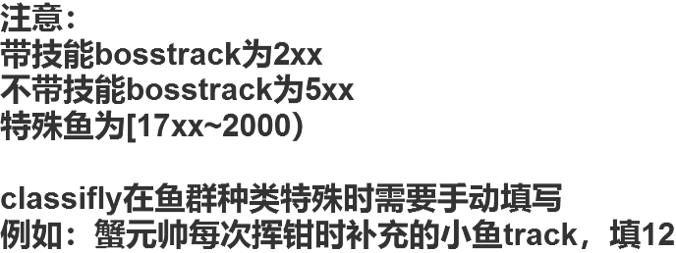
...

特殊鱼刷新配置|BossRefresh
...



